关系图
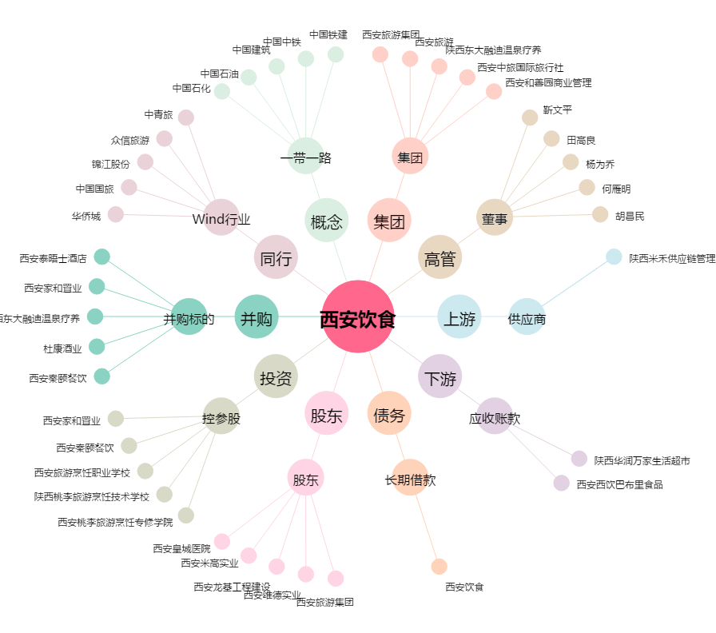
西安饮食[000721.SZ] - 关系概览图

